Feuil1
ATTESTATION DE STAGE |  | Période
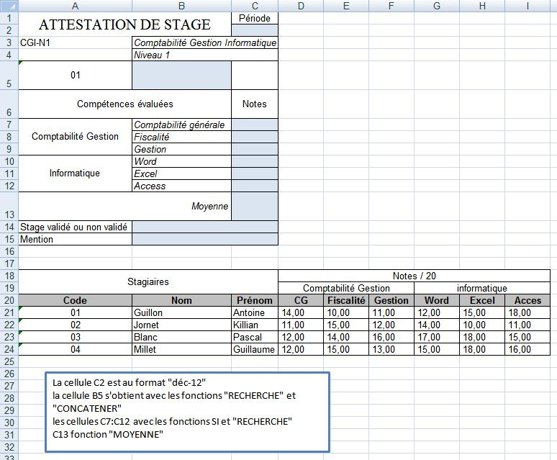
CGI-N1 | Comptabilité Gestion Informatique
 | Niveau 1
01
Compétences évaluées |  | Notes
Comptabilité Gestion | Comptabilité générale
 | Fiscalité
 | Gestion
Informatique | Word
 | Excel
 | Access
Moyenne
Stage validé ou non validé
Mention

Stagiaires |  |  | Notes /20
 |  |  | Comptabilité Gestion |  |  | Informatique
Code | Nom | Prénom | CG | Fiscalité | Gestion | Word | Excel | Access
01 | Guillon | Antoine | 14 | 10 | 11 | 12 | 15 | 18
02 | Jornet | Killian | 11 | 15 | 12 | 14 | 10 | 11
03 | Blanc | Pascal | 12 | 14 | 16 | 17 | 18 | 15
04 | Millet | Guillaume | 12 | 15 | 13 | 15 | 18 | 16

Mentions
Très bien | Supérieure à 16
Bien | 14 à 16
Assez bien | 12 à 14
Pas de Mention | Inférieure à 12

